상품제안서
스카이 핏 에어 노이즈캔슬링 블루투스 6.0 무선헤드셋+파우치 | 상품코드: S42951

 |  |  |  |  |  |  | 02-713-8555 | www.synergygift.co.kr
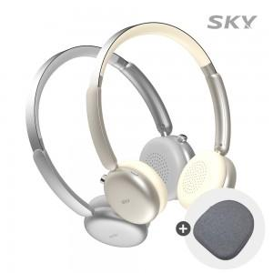 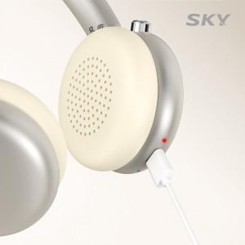 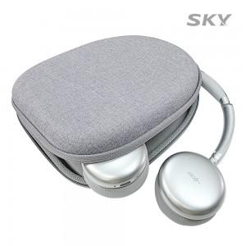

【상세/제작정보】 | <p>&nbsp;</p><p><span style="font-size: 14pt;">※ 50개 미만 포장지포장 진행시 35,000원(VAT별도) 발생 됩니다.</span></p><p>&nbsp;</p><p>- 온이어형 헤드셋으로 압박과 통증을 줄이고 가볍게 착용 가능<br>- 주변 소음을 차단하는 액티브 노이즈 캔슬링 (ANC) 기능<br>- 최대 30시간 재생 / USB-C타입 지원 / 블루수트 6.0 지원<br>- 오토페어링 / 멀티페어링 / 멀티포인트 / 음성비서 호출지원<br>- 40mm 대구경 드라이버를 사용하여 박진감 넘치는 사운드</p>

【인쇄/포장옵션】 | 레이저 / 포장지포장

【공급단가】 | 수량 | 20~ | 50~ | 100~ | 300~ | 1,000~
*VAT별도 | 단가 | 27,180원 | 25,710원 | 24,460원 | 23,830원 | 23,410원

【상품 URL】 | https://www.synergygift.co.kr:443/src/goods_detail.php?gdno=42951

